Job_Name(任務分類)
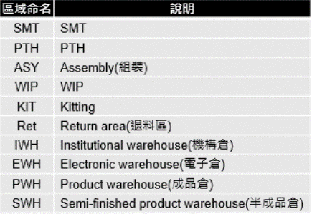
任務分類(JobName)
中文 | 英文
同樓層 | floor
跨樓層 | multi_floor
入庫區 | inbound
出庫區 | outbound

區域名稱

